2020.g.
2020. GADĀ CEĻU SATIKSMES NEGADĪJUMI AR VELOSIPĒDIEM (SKREJRITEŅIEM)

 |  |  |  |  |  |  |  |  | Kopskaits* |  | No tiem
 |  |  |  |  |  |  |  |  |  |  | Skrejritenis
 |  |  |  |  |  |  | CSNgsm |  | 670 |  | 70
 |  |  |  |  |  |  | Bojā gājuši |  | 17 |  | 2
 |  |  |  |  |  |  | Ievainoti |  | 664 |  | 70
 |  |  |  |  |  |  | Iev_sm |  | 55 |  | 1

Rīga |  |  |  | Pārējās pilsētas |  |  |  | Apdzīvota vieta |  |  |  | Valsts autoceļi |  |  |  | Cita vieta
CSNgsm |  | 303 | 45% | CSNgsm |  | 208 | 31% | CSNgsm |  | 51 | 8% | CSNgsm |  | 69 | 10% | CSNgsm |  | 39 | 6% | 670
Bojā gājuši |  | 2 | 12% | Bojā gājuši |  | 2 | 12% | Bojā gājuši |  | 0 | 0% | Bojā gājuši |  | 9 | 53% | Bojā gājuši |  | 4 | 24% | 17
Ievainoti |  | 307 | 46% | Ievainoti |  | 208 | 31% | Ievainoti |  | 52 | 8% | Ievainoti |  | 62 | 9% | Ievainoti |  | 35 | 5% | 664
Iev_sm |  | 4 | 7% | Iev_sm |  | 24 | 44% | Iev_sm |  | 5 | 9% | Iev_sm |  | 15 | 27% | Iev_sm |  | 7 | 13% | 55

Gaisma |  | Tumsa** |  | Gaisma |  | Tumsa** |  | Gaisma |  | Tumsa** |  | Gaisma |  | Tumsa** |  | Gaisma |  | Tumsa** |  | Diena |  | T&K |  | kopa
CSNgsm | 227 | CSNgsm | 76 | CSNgsm | 157 | CSNgsm | 51 | CSNgsm | 41 | CSNgsm | 10 | CSNgsm | 47 | CSNgsm | 22 | CSNgsm | 27 | CSNgsm | 12 | 499 |  | 171 | 25.5% | 670
Bojā gāj. | 2 | Bojā gāj. | 0 | Bojā gāj. | 2 | Bojā gāj. | 0 | Bojā gāj. | 0 | Bojā gāj. | 0 | Bojā gāj. | 5 | Bojā gāj. | 4 | Bojā gāj. | 3 | Bojā gāj. | 1 | 12 |  | 5 | 29.4% | 17
Ievain. | 230 | Ievain. | 77 | Ievain. | 157 | Ievain. | 51 | Ievain. | 42 | Ievain. | 10 | Ievain. | 44 | Ievain. | 18 | Ievain. | 24 | Ievain. | 11 | 497 |  | 167 | 25.2% | 664
Iev_sm | 2 | Iev_sm | 2 | Iev_sm | 20 | Iev_sm | 4 | Iev_sm | 4 | Iev_sm | 1 | Iev_sm | 11 | Iev_sm | 4 | Iev_sm | 6 | Iev_sm | 1 | 43 |  | 12 | 21.8% | 55
* šajos negadījumos tikai cietušo velosipēdu (skrejriteņistu) vadītāju un pasažieru skaits
** tumsa un krēsla - notikuši 25,5% negadījumi ar velosipēdistiem (skejriteņiem).

CEĻU SATIKSMES NEGADĪJUMU SKAITS AR VELOSIPĒDIEM (SKREJRITEŅIEM) PĒC NOTIKUMA LAIKA

 |  |  |  |  |  |  |  |  |  |  |  |  |  |  |  |  |  |  |  |  | CSNg | 2017g | 2018g | 2019g | 2020g | 2012 | 2013 | 2014 | 2015.g | 2016.g | kopā
 |  |  |  |  |  |  |  |  |  |  |  |  |  |  |  |  |  |  |  |  | Janvāris | 8 | 16 | 11 | 20 | 11 | 7 | 7 | 7 | 4 | 91 | 1.8%
 |  |  |  |  |  |  |  |  |  |  |  |  |  |  |  |  |  |  |  |  | Februāris | 7 | 8 | 11 | 10 | 2 | 0 | 8 | 14 | 8 | 68 | 1.3%
 |  |  |  |  |  |  |  |  |  |  |  |  |  |  |  |  |  |  |  |  | Marts | 29 | 11 | 17 | 18 | 12 | 9 | 22 | 21 | 10 | 149 | 2.9%
 |  |  |  |  |  |  |  |  |  |  |  |  |  |  |  |  |  |  |  |  | Aprīlis | 38 | 43 | 50 | 32 | 23 | 14 | 42 | 34 | 40 | 316 | 6.2%
 |  |  |  |  |  |  |  |  |  |  |  |  |  |  |  |  |  |  |  |  | Maijs | 72 | 111 | 72 | 76 | 42 | 88 | 51 | 54 | 113 | 679 | 13.4%
CSNgsm sadalījums (2012. - 2020. vidējais)
 |  |  |  |  |  |  |  |  |  |  |  |  |  |  |  |  |  |  |  |  | Jūnijs | 66 | 92 | 111 | 114 | 62 | 68 | 60 | 79 | 76 | 728 | 14.3%
 |  |  |  |  |  |  |  |  |  |  |  |  |  |  |  |  |  |  |  |  | Jūlijs | 84 | 100 | 99 | 105 | 72 | 64 | 82 | 69 | 99 | 774 | 15.2%
 |  |  |  |  |  |  |  |  |  |  |  |  |  |  |  |  |  |  |  |  | Augusts | 101 | 92 | 95 | 92 | 58 | 72 | 77 | 103 | 73 | 763 | 15.0%
 |  |  |  |  |  |  |  |  |  |  |  |  |  |  |  |  |  |  |  |  | Septembris | 80 | 74 | 77 | 78 | 62 | 40 | 64 | 64 | 96 | 635 | 12.5%
 |  |  |  |  |  |  |  |  |  |  |  |  |  |  |  |  |  |  |  |  | Oktobris | 56 | 61 | 59 | 72 | 42 | 29 | 41 | 53 | 38 | 451 | 8.9%
 |  |  |  |  |  |  |  |  |  |  |  |  |  |  |  |  |  |  |  |  | Novembris | 39 | 41 | 30 | 35 | 19 | 28 | 23 | 23 | 15 | 253 | 5.0%
 |  |  |  |  |  |  |  |  |  |  |  |  |  |  |  |  |  |  |  |  | Decembris | 18 | 21 | 28 | 18 | 8 | 17 | 23 | 25 | 12 | 170 | 3.3%
 |  |  |  |  |  |  |  |  |  |  |  |  |  |  |  |  |  |  |  |  |  | 598 | 670 | 660 | 670 | 413 | 436 | 500 | 546 | 584 | 5077 | 100.0%

 |  |  |  |  |  |  |  |  |  |  |  |  |  |  |  |  |  | 17

2019.g.
2019. GADĀ CEĻU SATIKSMES NEGADĪJUMI AR VELOSIPĒDIEM

 |  |  |  |  |  |  | Kopskaits*
 |  |  |  |  |  |  | CSNgsm |  | 660 |  | 100%
 |  |  |  |  |  |  | Bojā gājuši |  | 9 |  | 100%
 |  |  |  |  |  |  | Ievainoti |  | 613 |  | 100%
 |  |  |  |  |  |  | Iev_sm |  | 43 |  | 100%

Rīga |  |  |  | Pārējās pilsētas |  |  |  | Apdzīvota vieta |  |  |  | Valsts autoceļi |  |  |  | Cita vieta
CSNgsm |  | 312 | 47% | CSNgsm |  | 203 | 31% | CSNgsm |  | 51 | 8% | CSNgsm |  | 69 | 10% | CSNgsm |  | 25 | 4% | 660
Bojā gājuši |  | 1 | 11% | Bojā gājuši |  | 3 | 33% | Bojā gājuši |  | 0 | 0% | Bojā gājuši |  | 5 | 56% | Bojā gājuši |  | 0 | 0% | 9
Ievainoti |  | 284 | 46% | Ievainoti |  | 188 | 31% | Ievainoti |  | 51 | 8% | Ievainoti |  | 65 | 11% | Ievainoti |  | 25 | 4% | 613
Iev_sm |  | 4 | 9% | Iev_sm |  | 15 | 35% | Iev_sm |  | 6 | 14% | Iev_sm |  | 14 | 33% | Iev_sm |  | 4 | 9% | 43

Gaisma |  | Tumsa** |  | Gaisma |  | Tumsa** |  | Gaisma |  | Tumsa** |  | Gaisma |  | Tumsa** |  | Gaisma |  | Tumsa** |  | Diena |  | T&K |  | kopa
CSNgsm | 230 | CSNgsm | 82 | CSNgsm | 172 | CSNgsm | 31 | CSNgsm | 39 | CSNgsm | 12 | CSNgsm | 51 | CSNgsm | 18 | CSNgsm | 15 | CSNgsm | 10 | 507 |  | 153 | 23.2% | 660
Bojā gāj. | 0 | Bojā gāj. | 1 | Bojā gāj. | 2 | Bojā gāj. | 1 | Bojā gāj. | 0 | Bojā gāj. | 0 | Bojā gāj. | 1 | Bojā gāj. | 4 | Bojā gāj. | 0 | Bojā gāj. | 0 | 3 |  | 6 | 66.7% | 9
Ievain. | 210 | Ievain. | 74 | Ievain. | 158 | Ievain. | 30 | Ievain. | 40 | Ievain. | 11 | Ievain. | 51 | Ievain. | 14 | Ievain. | 15 | Ievain. | 10 | 474 |  | 139 | 22.7% | 613
Iev_sm | 4 | Iev_sm | 0 | Iev_sm | 11 | Iev_sm | 4 | Iev_sm | 3 | Iev_sm | 3 | Iev_sm | 9 | Iev_sm | 5 | Iev_sm | 1 | Iev_sm | 3 | 28 |  | 15 | 34.9% | 43
* šajos negadījumos tikai cietušo velosipēdu vadītāju un pasažieru skaits
** tumsa un krēsla - notikuši 23,2% negadījumi ar velosipēdistiem.

CEĻU SATIKSMES NEGADĪJUMU SKAITS AR VELOSIPĒDIEM PĒC NOTIKUMA LAIKA

 |  |  |  |  |  |  |  |  |  |  |  |  |  |  |  |  |  |  |  |  | CSNg | 2017g | 2018g | 2019g | 2011 | 2012 | 2013 | 2014 | 2015.g | 2016.g | kopā
 |  |  |  |  |  |  |  |  |  |  |  |  |  |  |  |  |  |  |  |  | Janvāris | 8 | 16 | 11 | 6 | 11 | 7 | 7 | 7 | 4 | 77 | 1.6%
 |  |  |  |  |  |  |  |  |  |  |  |  |  |  |  |  |  |  |  |  | Februāris | 7 | 8 | 11 | 1 | 2 | 0 | 8 | 14 | 8 | 59 | 1.2%
 |  |  |  |  |  |  |  |  |  |  |  |  |  |  |  |  |  |  |  |  | Marts | 29 | 11 | 17 | 6 | 12 | 9 | 22 | 21 | 10 | 137 | 2.8%
 |  |  |  |  |  |  |  |  |  |  |  |  |  |  |  |  |  |  |  |  | Aprīlis | 38 | 43 | 50 | 20 | 23 | 14 | 42 | 34 | 40 | 304 | 6.3%
 |  |  |  |  |  |  |  |  |  |  |  |  |  |  |  |  |  |  |  |  | Maijs | 72 | 111 | 72 | 38 | 42 | 88 | 51 | 54 | 113 | 641 | 13.3%
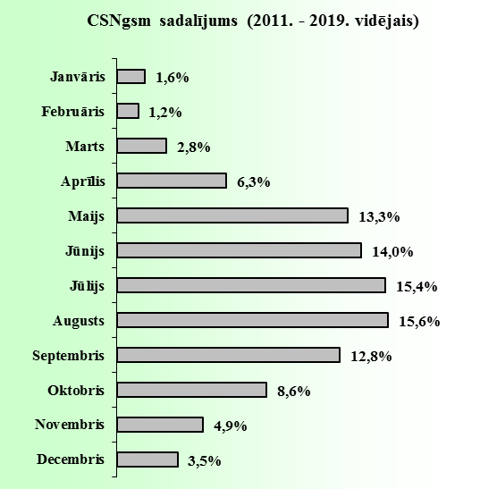
 |  |  |  |  |  |  |  |  |  |  |  |  |  |  |  |  |  |  |  |  | Jūnijs | 66 | 92 | 111 | 64 | 62 | 68 | 60 | 79 | 76 | 678 | 14.0%
 |  |  |  |  |  |  |  |  |  |  |  |  |  |  |  |  |  |  |  |  | Jūlijs | 84 | 100 | 99 | 77 | 72 | 64 | 82 | 69 | 99 | 746 | 15.4%
 |  |  |  |  |  |  |  |  |  |  |  |  |  |  |  |  |  |  |  |  | Augusts | 101 | 92 | 95 | 81 | 58 | 72 | 77 | 103 | 73 | 752 | 15.6%
 |  |  |  |  |  |  |  |  |  |  |  |  |  |  |  |  |  |  |  |  | Septembris | 80 | 74 | 77 | 61 | 62 | 40 | 64 | 64 | 96 | 618 | 12.8%
 |  |  |  |  |  |  |  |  |  |  |  |  |  |  |  |  |  |  |  |  | Oktobris | 56 | 61 | 59 | 36 | 42 | 29 | 41 | 53 | 38 | 415 | 8.6%
 |  |  |  |  |  |  |  |  |  |  |  |  |  |  |  |  |  |  |  |  | Novembris | 39 | 41 | 30 | 20 | 19 | 28 | 23 | 23 | 15 | 238 | 4.9%
 |  |  |  |  |  |  |  |  |  |  |  |  |  |  |  |  |  |  |  |  | Decembris | 18 | 21 | 28 | 16 | 8 | 17 | 23 | 25 | 12 | 168 | 3.5%
 |  |  |  |  |  |  |  |  |  |  |  |  |  |  |  |  |  |  |  |  |  | 598 | 670 | 660 | 426 | 413 | 436 | 500 | 546 | 584 | 4833 | 100.0%

2018.g.
2018. GADĀ CEĻU SATIKSMES NEGADĪJUMI AR VELOSIPĒDIEM

 |  |  |  |  |  |  | Kopskaits*
 |  |  |  |  |  |  | CSNgsm |  | 670 |  | 100%
 |  |  |  |  |  |  | Bojā gājuši |  | 9 |  | 100%
 |  |  |  |  |  |  | Ievainoti |  | 626 |  | 100%
 |  |  |  |  |  |  | Iev_sm |  | 68 |  | 100%

Rīga |  |  |  | Pārējās pilsētas |  |  |  | Apdzīvota vieta |  |  |  | Valsts autoceļi |  |  |  | Cita vieta
CSNgsm |  | 329 | 49% | CSNgsm |  | 193 | 29% | CSNgsm |  | 48 | 7% | CSNgsm |  | 71 | 11% | CSNgsm |  | 29 | 4% | 670
Bojā gājuši |  | 0 | 0% | Bojā gājuši |  | 2 | 22% | Bojā gājuši |  | 0 | 0% | Bojā gājuši |  | 7 | 78% | Bojā gājuši |  | 0 | 0% | 9
Ievainoti |  | 304 | 49% | Ievainoti |  | 182 | 29% | Ievainoti |  | 47 | 8% | Ievainoti |  | 64 | 10% | Ievainoti |  | 29 | 5% | 626
Iev_sm |  | 13 | 19% | Iev_sm |  | 25 | 37% | Iev_sm |  | 7 | 10% | Iev_sm |  | 20 | 29% | Iev_sm |  | 3 | 4% | 68

Gaisma |  | Tumsa** |  | Gaisma |  | Tumsa** |  | Gaisma |  | Tumsa** |  | Gaisma |  | Tumsa** |  | Gaisma |  | Tumsa** |  | Diena |  | T&K |  | kopa
CSNgsm | 244 | CSNgsm | 85 | CSNgsm | 160 | CSNgsm | 33 | CSNgsm | 34 | CSNgsm | 14 | CSNgsm | 45 | CSNgsm | 26 | CSNgsm | 22 | CSNgsm | 7 | 505 |  | 165 | 24.6% | 670
Bojā gāj. | 0 | Bojā gāj. | 0 | Bojā gāj. | 1 | Bojā gāj. | 1 | Bojā gāj. | 0 | Bojā gāj. | 0 | Bojā gāj. | 2 | Bojā gāj. | 5 | Bojā gāj. | 0 | Bojā gāj. | 0 | 3 |  | 6 | 66.7% | 9
Ievain. | 223 | Ievain. | 81 | Ievain. | 151 | Ievain. | 31 | Ievain. | 34 | Ievain. | 13 | Ievain. | 43 | Ievain. | 21 | Ievain. | 22 | Ievain. | 7 | 473 |  | 153 | 24.4% | 626
Iev_sm | 9 | Iev_sm | 4 | Iev_sm | 22 | Iev_sm | 3 | Iev_sm | 4 | Iev_sm | 3 | Iev_sm | 14 | Iev_sm | 6 | Iev_sm | 1 | Iev_sm | 2 | 50 |  | 18 | 26.5% | 68
* šajos negadījumos tikai cietušo velosipēdu vadītāju un pasažieru skaits
** tumsa un krēsla - notikuši 24,6% negadījumi ar velosipēdistiem.

CEĻU SATIKSMES NEGADĪJUMU SKAITS AR VELOSIPĒDIEM PĒC NOTIKUMA LAIKA

 |  |  |  |  |  |  |  |  |  |  |  |  |  |  |  |  |  |  |  |  | CSNg | 2017g | 2018g | 2011 | 2010 | 2012 | 2013 | 2014 | 2015.g | 2016.g | kopā
 |  |  |  |  |  |  |  |  |  |  |  |  |  |  |  |  |  |  |  |  | Janvāris | 8 | 16 | 6 | 0 | 11 | 7 | 7 | 7 | 4 | 66 | 1.5%
 |  |  |  |  |  |  |  |  |  |  |  |  |  |  |  |  |  |  |  |  | Februāris | 7 | 8 | 1 | 2 | 2 | 0 | 8 | 14 | 8 | 50 | 1.1%
 |  |  |  |  |  |  |  |  |  |  |  |  |  |  |  |  |  |  |  |  | Marts | 29 | 11 | 6 | 4 | 12 | 9 | 22 | 21 | 10 | 124 | 2.7%
 |  |  |  |  |  |  |  |  |  |  |  |  |  |  |  |  |  |  |  |  | Aprīlis | 38 | 43 | 20 | 23 | 23 | 14 | 42 | 34 | 40 | 277 | 6.1%
 |  |  |  |  |  |  |  |  |  |  |  |  |  |  |  |  |  |  |  |  | Maijs | 72 | 111 | 38 | 37 | 42 | 88 | 51 | 54 | 113 | 606 | 13.4%
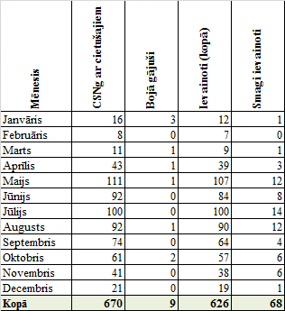
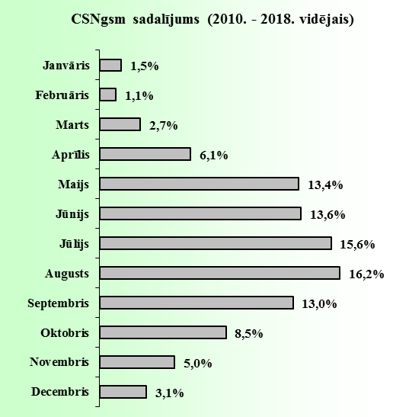
 |  |  |  |  |  |  |  |  |  |  |  |  |  |  |  |  |  |  |  |  | Jūnijs | 66 | 92 | 64 | 46 | 62 | 68 | 60 | 79 | 76 | 613 | 13.6%
 |  |  |  |  |  |  |  |  |  |  |  |  |  |  |  |  |  |  |  |  | Jūlijs | 84 | 100 | 77 | 57 | 72 | 64 | 82 | 69 | 99 | 704 | 15.6%
 |  |  |  |  |  |  |  |  |  |  |  |  |  |  |  |  |  |  |  |  | Augusts | 101 | 92 | 81 | 73 | 58 | 72 | 77 | 103 | 73 | 730 | 16.2%
 |  |  |  |  |  |  |  |  |  |  |  |  |  |  |  |  |  |  |  |  | Septembris | 80 | 74 | 61 | 47 | 62 | 40 | 64 | 64 | 96 | 588 | 13.0%
 |  |  |  |  |  |  |  |  |  |  |  |  |  |  |  |  |  |  |  |  | Oktobris | 56 | 61 | 36 | 28 | 42 | 29 | 41 | 53 | 38 | 384 | 8.5%
 |  |  |  |  |  |  |  |  |  |  |  |  |  |  |  |  |  |  |  |  | Novembris | 39 | 41 | 20 | 19 | 19 | 28 | 23 | 23 | 15 | 227 | 5.0%
 |  |  |  |  |  |  |  |  |  |  |  |  |  |  |  |  |  |  |  |  | Decembris | 18 | 21 | 16 | 2 | 8 | 17 | 23 | 25 | 12 | 142 | 3.1%
 |  |  |  |  |  |  |  |  |  |  |  |  |  |  |  |  |  |  |  |  |  | 598 | 670 | 426 | 338 | 413 | 436 | 500 | 546 | 584 | 4511 | 100.0%

 |  |  |  |  |  |  |  |  |  |  |  |  |  |  |  |  |  | 17

2017.g.
2017. GADĀ CEĻU SATIKSMES NEGADĪJUMI AR VELOSIPĒDIEM

 |  |  |  |  |  |  | Kopskaits*
 |  |  |  |  |  |  | CSNgsm |  | 598 |  | 100%
 |  |  |  |  |  |  | Bojā gājuši |  | 11 |  | 100%
 |  |  |  |  |  |  | Ievainoti |  | 554 |  | 100%
 |  |  |  |  |  |  | Iev_sm |  | 32 |  | 100%

Rīga |  |  |  | Pārējās pilsētas |  |  |  | Apdzīvota vieta |  |  |  | Valsts autoceļi |  |  |  | Cita vieta
CSNgsm |  | 285 | 48% | CSNgsm |  | 184 | 31% | CSNgsm |  | 30 | 5% | CSNgsm |  | 60 | 10% | CSNgsm |  | 39 | 7%
Bojā gājuši |  | 0 | 0% | Bojā gājuši |  | 3 | 27% | Bojā gājuši |  | 1 | 9% | Bojā gājuši |  | 7 | 64% | Bojā gājuši |  | 0 | 0%
Ievainoti |  | 261 | 47% | Ievainoti |  | 173 | 31% | Ievainoti |  | 28 | 5% | Ievainoti |  | 52 | 9% | Ievainoti |  | 40 | 7%
Iev_sm |  | 6 | 19% | Iev_sm |  | 11 | 34% | Iev_sm |  | 2 | 6% | Iev_sm |  | 9 | 28% | Iev_sm |  | 4 | 13%

Gaisma |  | Tumsa** |  | Gaisma |  | Tumsa** |  | Gaisma |  | Tumsa** |  | Gaisma |  | Tumsa** |  | Gaisma |  | Tumsa**
CSNgsm | 219 | CSNgsm | 66 | CSNgsm | 149 | CSNgsm | 35 | CSNgsm | 18 | CSNgsm | 12 | CSNgsm | 36 | CSNgsm | 24 | CSNgsm | 28 | CSNgsm | 11
Bojā gāj. | 0 | Bojā gāj. | 0 | Bojā gāj. | 2 | Bojā gāj. | 1 | Bojā gāj. | 1 | Bojā gāj. | 0 | Bojā gāj. | 6 | Bojā gāj. | 1 | Bojā gāj. | 0 | Bojā gāj. | 0
Ievain. | 203 | Ievain. | 58 | Ievain. | 140 | Ievain. | 33 | Ievain. | 17 | Ievain. | 11 | Ievain. | 30 | Ievain. | 22 | Ievain. | 29 | Ievain. | 11
Iev_sm | 4 | Iev_sm | 2 | Iev_sm | 9 | Iev_sm | 2 | Iev_sm | 0 | Iev_sm | 2 | Iev_sm | 4 | Iev_sm | 5 | Iev_sm | 2 | Iev_sm | 2
* šajos negadījumos tikai cietušo velosipēdu vadītāju un pasažieru skaits
** tumsa un krēsla - notikuši 24,7% negadījumi ar velosipēdistiem.

CEĻU SATIKSMES NEGADĪJUMU SKAITS AR VELOSIPĒDIEM PĒC NOTIKUMA LAIKA
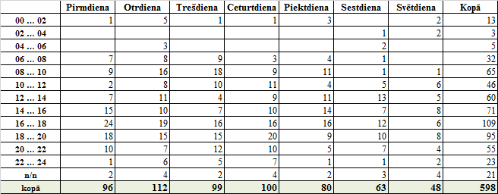

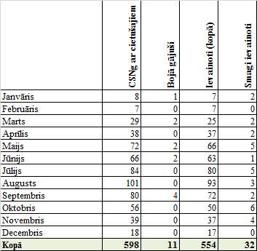
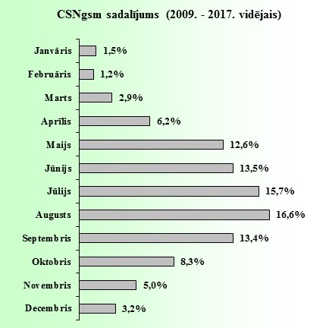

 |  |  |  |  |  |  |  |  |  |  |  |  |  |  |  |  |  | 17

2016.g.
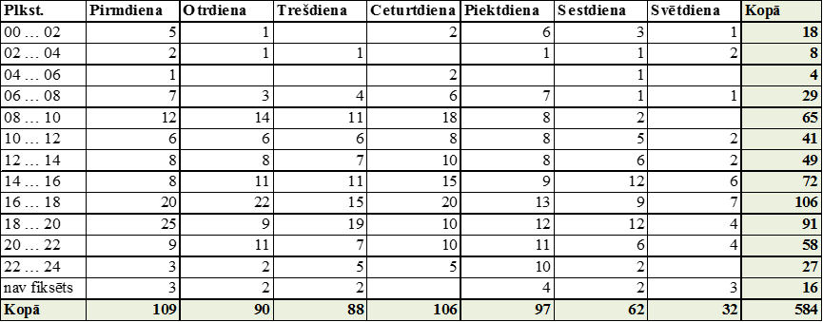
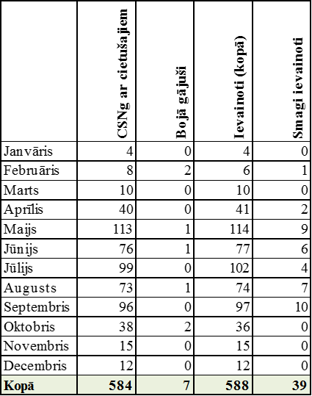
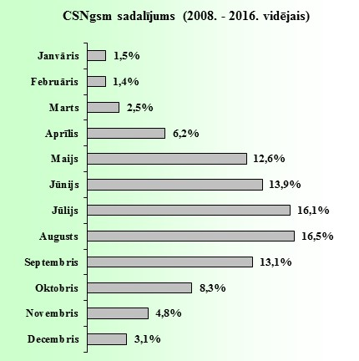
2016. GADĀ CEĻU SATIKSMES NEGADĪJUMI AR VELOSIPĒDIEM

 |  |  |  |  |  |  | Kopskaits*
 |  |  |  |  |  |  | CSNgsm |  | 584 |  | 100%
 |  |  |  |  |  |  | Bojā gājuši |  | 7 |  | 100%
 |  |  |  |  |  |  | Ievainoti |  | 588 |  | 100%
 |  |  |  |  |  |  | Iev_sm |  | 39 |  | 100%

Rīga |  |  |  | Pārējās pilsētas |  |  |  | Apdzīvota vieta |  |  |  | Valsts autoceļi |  |  |  | Cita vieta
CSNgsm |  | 295 | 51% | CSNgsm |  | 152 | 26% | CSNgsm |  | 29 | 5% | CSNgsm |  | 65 | 11% | CSNgsm |  | 43 | 7%
Bojā gājuši |  | 0 | 0% | Bojā gājuši |  | 1 | 14% | Bojā gājuši |  | 0 | 0% | Bojā gājuši |  | 6 | 86% | Bojā gājuši |  | 0 | 0%
Ievainoti |  | 301 | 51% | Ievainoti |  | 153 | 26% | Ievainoti |  | 29 | 5% | Ievainoti |  | 62 | 11% | Ievainoti |  | 43 | 7%
Iev_sm |  | 9 | 23% | Iev_sm |  | 12 | 31% | Iev_sm |  | 4 | 10% | Iev_sm |  | 10 | 26% | Iev_sm |  | 4 | 10%

Gaisma |  | Tumsa** |  | Gaisma |  | Tumsa** |  | Gaisma |  | Tumsa** |  | Gaisma |  | Tumsa** |  | Gaisma |  | Tumsa**
CSNgsm | 223 | CSNgsm | 72 | CSNgsm | 127 | CSNgsm | 25 | CSNgsm | 25 | CSNgsm | 4 | CSNgsm | 47 | CSNgsm | 18 | CSNgsm | 29 | CSNgsm | 14
Bojā gāj. | 0 | Bojā gāj. | 0 | Bojā gāj. | 1 | Bojā gāj. | 0 | Bojā gāj. | 0 | Bojā gāj. | 0 | Bojā gāj. | 1 | Bojā gāj. | 5 | Bojā gāj. | 0 | Bojā gāj. | 0
Ievain. | 226 | Ievain. | 75 | Ievain. | 127 | Ievain. | 26 | Ievain. | 25 | Ievain. | 4 | Ievain. | 49 | Ievain. | 13 | Ievain. | 29 | Ievain. | 14
Iev_sm | 9 | Iev_sm | 0 | Iev_sm | 11 | Iev_sm | 1 | Iev_sm | 4 | Iev_sm | 0 | Iev_sm | 6 | Iev_sm | 4 | Iev_sm | 3 | Iev_sm | 1
* šajos negadījumos tikai cietušo velosipēdu vadītāju un pasažieru skaits
** tumsa un krēsla - notikuši 22,8% negadījumi ar velosipēdistiem. Jāatzīme, ka 5 no 7 bojā gājušajiem reģistrēti tumsā

CEĻU SATIKSMES NEGADĪJUMU SKAITS AR VELOSIPĒDIEM PĒC NOTIKUMA LAIKA

2015.g.
2015. GADĀ CEĻU SATIKSMES NEGADĪJUMI AR VELOSIPĒDIEM

 |  |  |  |  |  |  | Kopskaits*
 |  |  |  |  |  |  | CSNgsm |  | 546 |  | 100%
 |  |  |  |  |  |  | Bojā gājuši |  | 9 |  | 100%
 |  |  |  |  |  |  | Ievainoti |  | 556 |  | 100%
 |  |  |  |  |  |  | Iev_sm |  | 31 |  | 100%

Rīga |  |  |  | Pārējās pilsētas |  |  |  | Apdzīvota vieta |  |  |  | Valsts autoceļi |  |  |  | Cita vieta
CSNgsm |  | 287 | 53% | CSNgsm |  | 149 | 27% | CSNgsm |  | 29 | 5% | CSNgsm |  | 51 | 9% | CSNgsm |  | 30 | 5%
Bojā gājuši |  | 2 | 22% | Bojā gājuši |  | 0 | 0% | Bojā gājuši |  | 2 | 22% | Bojā gājuši |  | 4 | 44% | Bojā gājuši |  | 1 | 11%
Ievainoti |  | 291 | 52% | Ievainoti |  | 152 | 27% | Ievainoti |  | 27 | 5% | Ievainoti |  | 57 | 10% | Ievainoti |  | 29 | 5%
Iev_sm |  | 7 | 23% | Iev_sm |  | 9 | 29% | Iev_sm |  | 0 | 0% | Iev_sm |  | 12 | 39% | Iev_sm |  | 3 | 10%

Gaisma |  | Tumsa** |  | Gaisma |  | Tumsa** |  | Gaisma |  | Tumsa** |  | Gaisma |  | Tumsa** |  | Gaisma |  | Tumsa**
CSNgsm | 224 | CSNgsm | 63 | CSNgsm | 121 | CSNgsm | 28 | CSNgsm | 19 | CSNgsm | 10 | CSNgsm | 33 | CSNgsm | 18 | CSNgsm | 20 | CSNgsm | 10
Bojā gāj. | 1 | Bojā gāj. | 1 | Bojā gāj. | 0 | Bojā gāj. | 0 | Bojā gāj. | 1 | Bojā gāj. | 1 | Bojā gāj. | 2 | Bojā gāj. | 2 | Bojā gāj. | 1 | Bojā gāj. | 0
Ievain. | 226 | Ievain. | 65 | Ievain. | 123 | Ievain. | 29 | Ievain. | 18 | Ievain. | 9 | Ievain. | 41 | Ievain. | 16 | Ievain. | 19 | Ievain. | 10
Iev_sm | 6 | Iev_sm | 1 | Iev_sm | 8 | Iev_sm | 1 | Iev_sm | 0 | Iev_sm | 0 | Iev_sm | 9 | Iev_sm | 3 | Iev_sm | 2 | Iev_sm | 1
* šajos negadījumos tikai cietušo velosipēdu vadītāju un pasažieru skaits
** tumsa un krēsla - notikuši 23,6% negadījumi ar velosipēdistiem.

CEĻU SATIKSMES NEGADĪJUMU SKAITS AR VELOSIPĒDIEM PĒC NOTIKUMA LAIKA

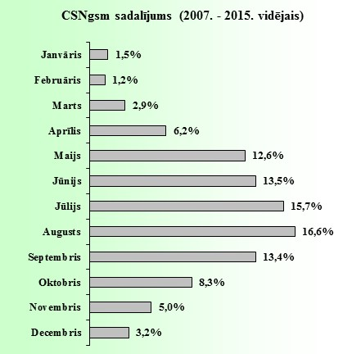

 |  |  |  |  |  |  |  |  |  |  |  |  |  |  |  |  |  | 17

2014.g.
2014. GADĀ CEĻU SATIKSMES NEGADĪJUMI AR VELOSIPĒDIEM

 |  |  |  |  |  |  | Kopskaits*
 |  |  |  |  |  |  | CSNgsm |  | 500 |  | 100%
 |  |  |  |  |  |  | Bojā gājuši |  | 16 |  | 100%
 |  |  |  |  |  |  | Ievainoti |  | 511 |  | 100%
 |  |  |  |  |  |  | Iev_sm |  | 34 |  | 100%

Rīga |  |  |  | Pārējās pilsētas |  |  |  | Apdzīvota vieta |  |  |  | Valsts autoceļi |  |  |  | Cita vieta
CSNgsm |  | 238 | 48% | CSNgsm |  | 126 | 25% | CSNgsm |  | 35 | 7% | CSNgsm |  | 64 | 13% | CSNgsm |  | 37 | 7%
Bojā gājuši |  | 2 | 13% | Bojā gājuši |  | 3 | 19% | Bojā gājuši |  | 1 | 6% | Bojā gājuši |  | 10 | 63% | Bojā gājuši |  | 0 | 0%
Ievainoti |  | 249 | 49% | Ievainoti |  | 129 | 25% | Ievainoti |  | 35 | 7% | Ievainoti |  | 57 | 11% | Ievainoti |  | 41 | 8%
Iev_sm |  | 3 | 9% | Iev_sm |  | 15 | 44% | Iev_sm |  | 4 | 12% | Iev_sm |  | 10 | 29% | Iev_sm |  | 2 | 6%

Gaisma |  | Tumsa** |  | Gaisma |  | Tumsa** |  | Gaisma |  | Tumsa** |  | Gaisma |  | Tumsa** |  | Gaisma |  | Tumsa**
CSNgsm | 186 | CSNgsm | 52 | CSNgsm | 103 | CSNgsm | 23 | CSNgsm | 30 | CSNgsm | 5 | CSNgsm | 44 | CSNgsm | 20 | CSNgsm | 32 | CSNgsm | 5
Bojā gāj. | 2 | Bojā gāj. | 0 | Bojā gāj. | 1 | Bojā gāj. | 2 | Bojā gāj. | 1 | Bojā gāj. | 0 | Bojā gāj. | 4 | Bojā gāj. | 6 | Bojā gāj. | 0 | Bojā gāj. | 0
Ievain. | 196 | Ievain. | 53 | Ievain. | 106 | Ievain. | 23 | Ievain. | 30 | Ievain. | 5 | Ievain. | 43 | Ievain. | 14 | Ievain. | 35 | Ievain. | 6
Iev_sm | 3 | Iev_sm | 0 | Iev_sm | 8 | Iev_sm | 7 | Iev_sm | 2 | Iev_sm | 2 | Iev_sm | 5 | Iev_sm | 5 | Iev_sm | 1 | Iev_sm | 1
* šajos negadījumos tikai cietušo velosipēdu vadītāju un pasažieru skaits
** tumsa un krēsla - notikuši 21,0% negadījumi ar velosipēdistiem.

CEĻU SATIKSMES NEGADĪJUMU SKAITS AR VELOSIPĒDIEM PĒC NOTIKUMA LAIKA

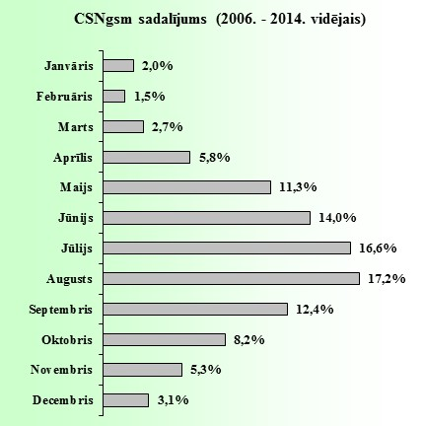

 |  |  |  |  |  |  |  |  |  |  |  |  |  |  |  |  |  | 17

2013.g.
2013. GADĀ CEĻU SATIKSMES NEGADĪJUMI AR VELOSIPĒDIEM

 |  |  |  |  |  |  | Kopskaits
 |  |  |  |  |  |  | CSNgsm |  | 436 |  | 100%
 |  |  |  |  |  |  | Bojā gājuši |  | 13 |  | 100%
 |  |  |  |  |  |  | Ievainoti |  | 439 |  | 100%
 |  |  |  |  |  |  | Iev_sm |  | 45 |  | 100%

Rīga |  |  |  | Pārējās pilsētas |  |  |  | Apdzīvota vieta |  |  |  | Valsts autoceļi |  |  |  | Cita vieta
CSNgsm |  | 187 | 43% | CSNgsm |  | 141 | 32% | CSNgsm |  | 17 | 4% | CSNgsm |  | 67 | 15% | CSNgsm |  | 24 | 6%
Bojā gājuši |  | 0 | 0% | Bojā gājuši |  | 1 | 8% | Bojā gājuši |  | 0 | 0% | Bojā gājuši |  | 11 | 85% | Bojā gājuši |  | 1 | 8%
Ievainoti |  | 195 | 44% | Ievainoti |  | 145 | 33% | Ievainoti |  | 19 | 4% | Ievainoti |  | 56 | 13% | Ievainoti |  | 24 | 5%
Iev_sm |  | 8 | 18% | Iev_sm |  | 16 | 36% | Iev_sm |  | 1 | 2% | Iev_sm |  | 16 | 36% | Iev_sm |  | 4 | 9%

Gaisma |  | Tumsa* |  | Gaisma |  | Tumsa* |  | Gaisma |  | Tumsa* |  | Gaisma |  | Tumsa* |  | Gaisma |  | Tumsa*
CSNgsm | 145 | CSNgsm | 42 | CSNgsm | 109 | CSNgsm | 32 | CSNgsm | 14 | CSNgsm | 3 | CSNgsm | 42 | CSNgsm | 25 | CSNgsm | 20 | CSNgsm | 4
Bojā gāj. | 0 | Bojā gāj. | 0 | Bojā gāj. | 1 | Bojā gāj. | 0 | Bojā gāj. | 0 | Bojā gāj. | 0 | Bojā gāj. | 6 | Bojā gāj. | 5 | Bojā gāj. | 1 | Bojā gāj. | 0
Ievain. | 151 | Ievain. | 44 | Ievain. | 111 | Ievain. | 34 | Ievain. | 16 | Ievain. | 3 | Ievain. | 37 | Ievain. | 19 | Ievain. | 20 | Ievain. | 4
Iev_sm | 7 | Iev_sm | 1 | Iev_sm | 15 | Iev_sm | 1 | Iev_sm | 0 | Iev_sm | 1 | Iev_sm | 10 | Iev_sm | 6 | Iev_sm | 3 | Iev_sm | 1
* tumsa un krēsla - notikuši 24,3% negadījumi ar velosipēdistiem.

CEĻU SATIKSMES NEGADĪJUMU SKAITS AR VELOSIPĒDIEM PĒC NOTIKUMA LAIKA



 |  |  |  |  |  |  |  |  |  |  |  |  |  |  |  |  |  | 17

2012.g.
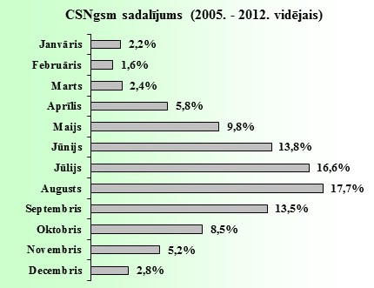
2012. GADĀ CEĻU SATIKSMES NEGADĪJUMI AR VELOSIPĒDIEM

 |  |  |  |  |  |  | Kopskaits
 |  |  |  |  |  |  | CSNgsm |  | 413 |  | 100%
 |  |  |  |  |  |  | Bojā gājuši |  | 18 |  | 100%
 |  |  |  |  |  |  | Ievainoti |  | 401 |  | 100%
 |  |  |  |  |  |  | Iev_sm |  | 37 |  | 100%

Rīga |  |  |  | Pārējās pilsētas |  |  |  | Apdzīvota vieta |  |  |  | Valsts autoceļi |  |  |  | Cita vieta
CSNgsm |  | 195 | 47% | CSNgsm |  | 111 | 27% | CSNgsm |  | 21 | 5% | CSNgsm |  | 56 | 14% | CSNgsm |  | 30 | 7%
Bojā gājuši |  | 1 | 6% | Bojā gājuši |  | 2 | 11% | Bojā gājuši |  | 0 | 0% | Bojā gājuši |  | 14 | 78% | Bojā gājuši |  | 1 | 6%
Ievainoti |  | 196 | 49% | Ievainoti |  | 111 | 28% | Ievainoti |  | 21 | 5% | Ievainoti |  | 42 | 10% | Ievainoti |  | 31 | 8%
Iev_sm |  | 3 | 8% | Iev_sm |  | 16 | 43% | Iev_sm |  | 5 | 14% | Iev_sm |  | 12 | 32% | Iev_sm |  | 1 | 3%

Gaisma |  | Tumsa* |  | Gaisma |  | Tumsa* |  | Gaisma |  | Tumsa* |  | Gaisma |  | Tumsa* |  | Gaisma |  | Tumsa*
CSNgsm | 158 | CSNgsm | 37 | CSNgsm | 94 | CSNgsm | 17 | CSNgsm | 16 | CSNgsm | 5 | CSNgsm | 38 | CSNgsm | 18 | CSNgsm | 23 | CSNgsm | 7
Bojā gāj. | 1 | Bojā gāj. | 0 | Bojā gāj. | 2 | Bojā gāj. | 0 | Bojā gāj. | 0 | Bojā gāj. | 0 | Bojā gāj. | 7 | Bojā gāj. | 7 | Bojā gāj. | 1 | Bojā gāj. | 0
Ievain. | 159 | Ievain. | 37 | Ievain. | 94 | Ievain. | 17 | Ievain. | 16 | Ievain. | 5 | Ievain. | 31 | Ievain. | 11 | Ievain. | 22 | Ievain. | 9
Iev_sm | 0 | Iev_sm | 3 | Iev_sm | 15 | Iev_sm | 1 | Iev_sm | 4 | Iev_sm | 1 | Iev_sm | 9 | Iev_sm | 3 | Iev_sm | 1 | Iev_sm | 0
* tumsa un krēsla - notikuši 20,3% negadījumi ar velosipēdistiem.

CEĻU SATIKSMES NEGADĪJUMU SKAITS AR VELOSIPĒDIEM PĒC NOTIKUMA LAIKA

